クラス図
クラス図
共通情報 | システム名 | クラス日誌システム |  |  |  | 作成者 | 帆足茜
 | 工程名 | システム設計 |  |  |  | 作成日付 | 2019-12-29
 | ドキュメント名 | クラス日誌システム 機能設計書 |  |  |  | バージョン | v1.0
書誌情報 | 書誌名称 | クラス日誌システム クラス図 |  |  |  | 更新者
 | 概要 | 本クラス図は、共通機能の主な自作クラスを示す。 |  |  |  | 更新日付
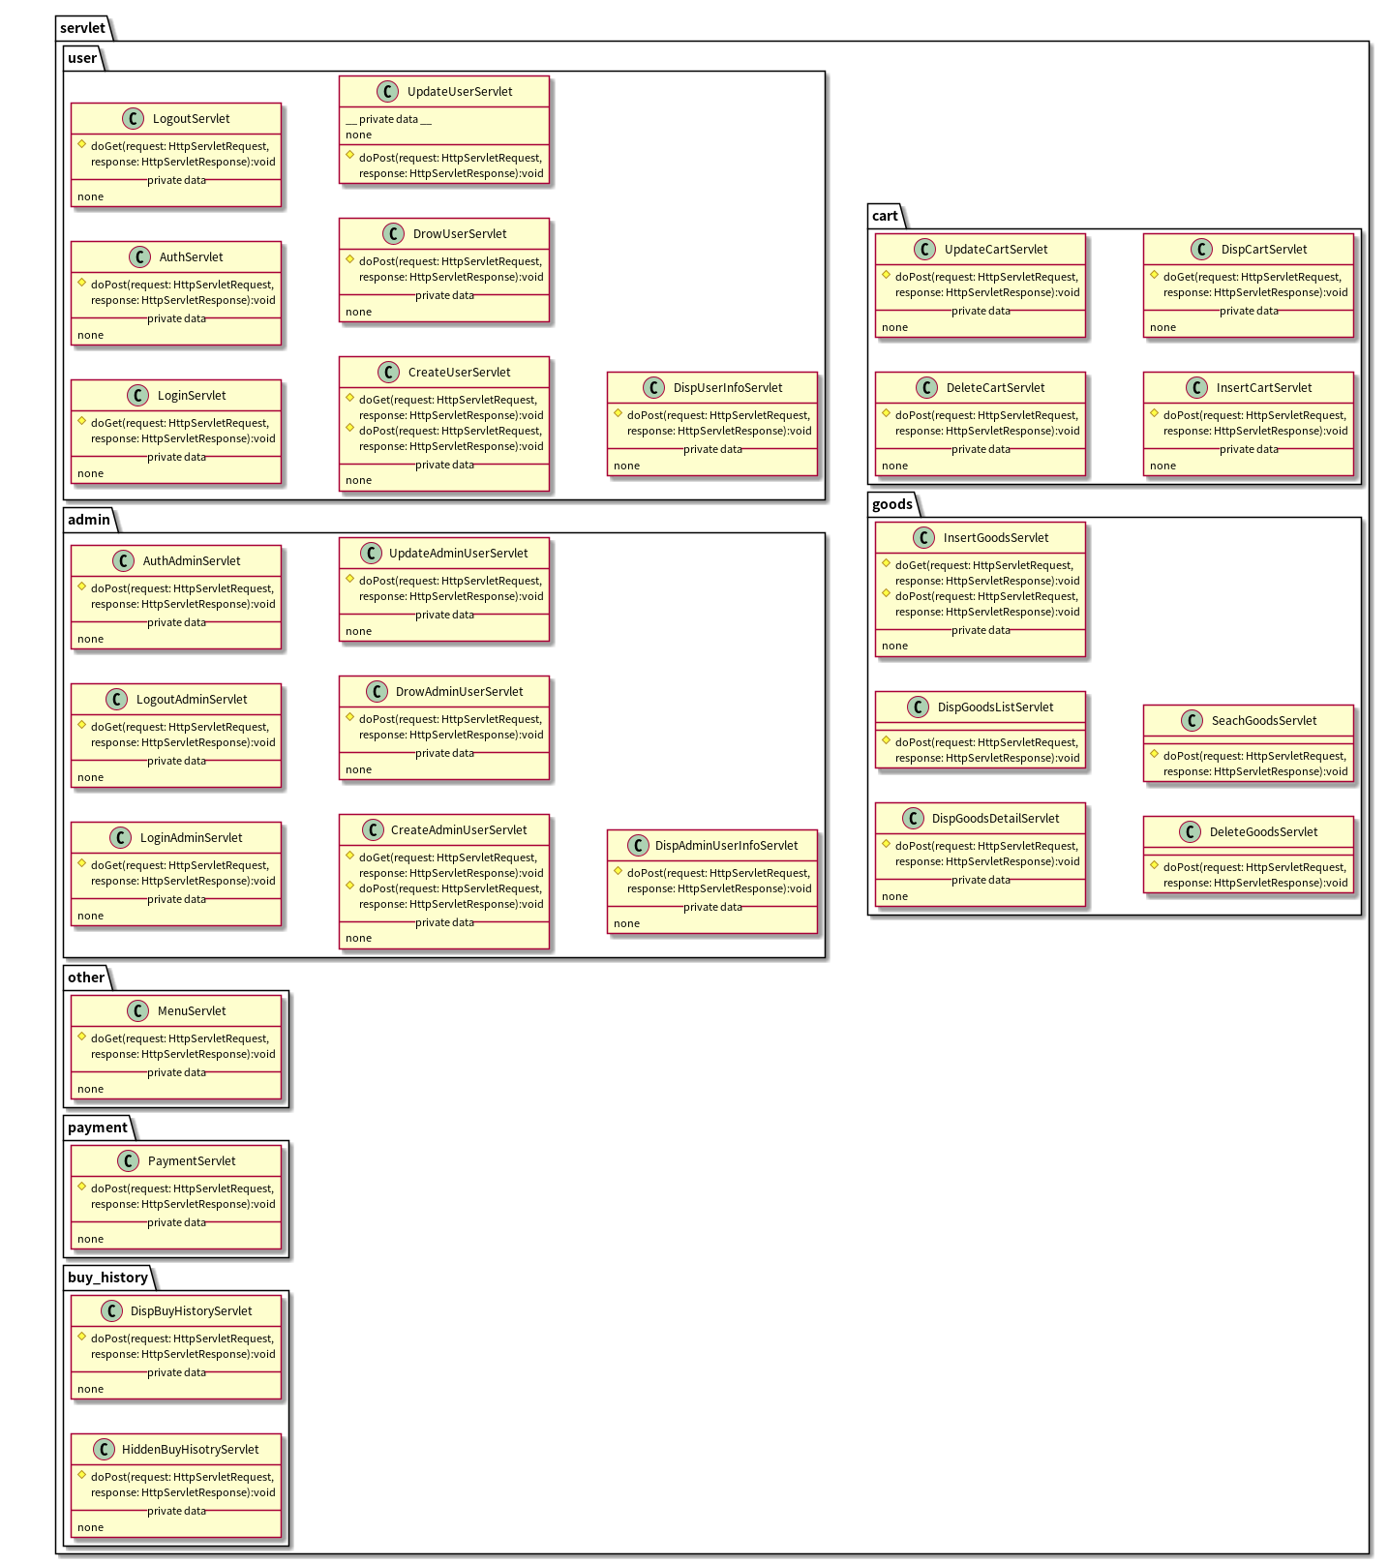
 |  |  |  |  |  |  | 可視性
 |  |  |  | （c） | クラス |  | ● | public
 |  |  |  | （i） | インタフェース |  | ◇ | protected
 |  |  |  |  |  |  | □ | private

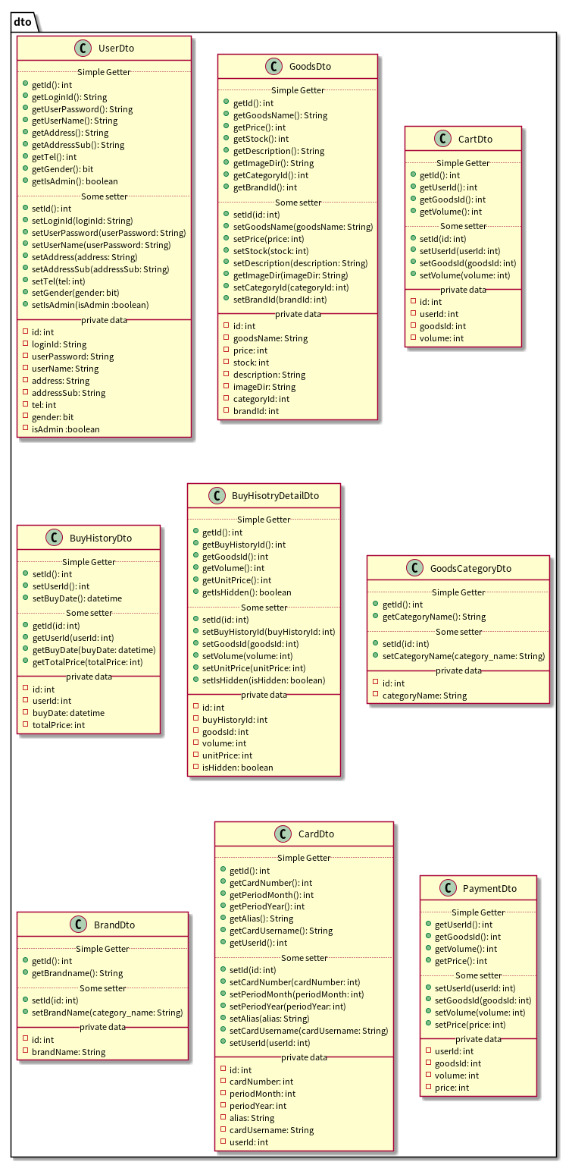

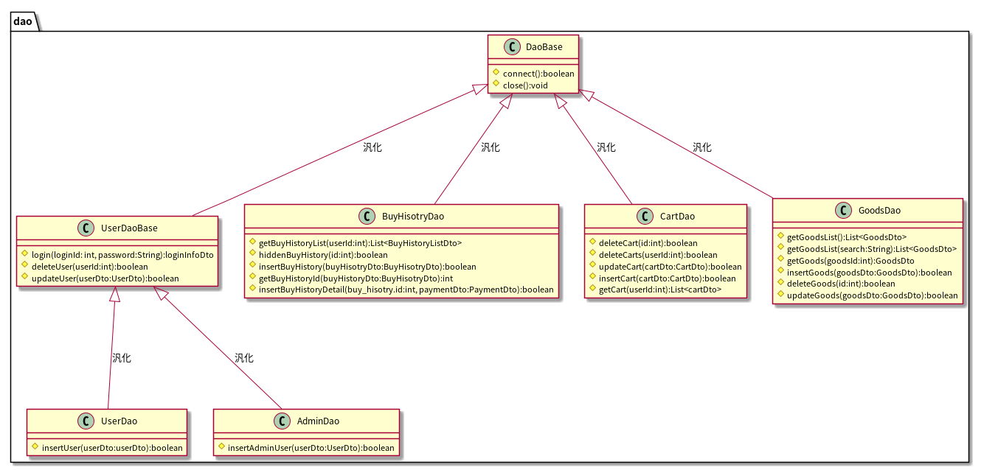

 |  |  | 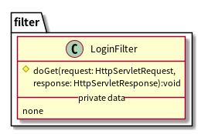

シーケンス図(F0-0)
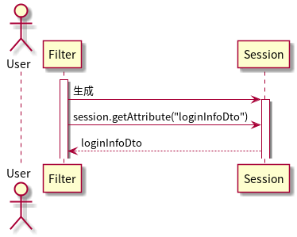
シーケンス図
共通情報 | システム名 | 試供品ショッピングシステム | 作成者 | 帆足 茜
 | 工程名 | シーケンス図 | 作成日付 | 2020-05-25
 | ドキュメント名 | 機能設計書 | バージョン | v1.0
書誌情報 | 書誌名称 |  | 更新者
 | 概要 |  | 更新日付

【 機能ID: F0-0 】 ログイン確認機能

シーケンス図(F1-1-1)
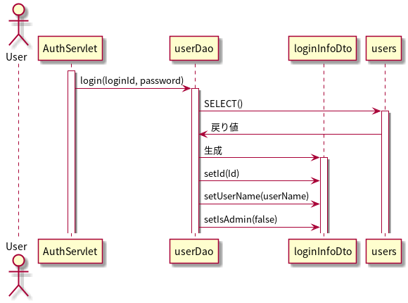
シーケンス図
共通情報 | システム名 | 試供品ショッピングシステム | 作成者 | 帆足 茜
 | 工程名 | シーケンス図 | 作成日付 | 2020-05-25
 | ドキュメント名 | 機能設計書 | バージョン | v1.0
書誌情報 | 書誌名称 |  | 更新者
 | 概要 |  | 更新日付

【 機能ID: F1-1-1 】 ログイン機能

シーケンス図(F1-2-1)
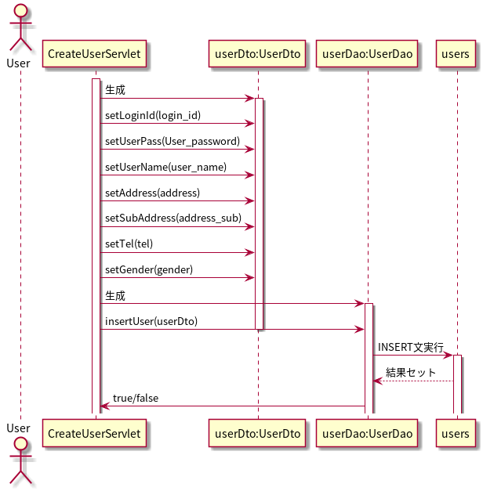
シーケンス図
共通情報 | システム名 | 試供品ショッピングシステム | 作成者 | 帆足 茜
 | 工程名 | シーケンス図 | 作成日付 | 2020-05-25
 | ドキュメント名 | 機能設計書 | バージョン | v1.0
書誌情報 | 書誌名称 |  | 更新者
 | 概要 |  | 更新日付

【 機能ID: F1-2-1 】ユーザー 登録機能

シーケンス図(F1-2-2)
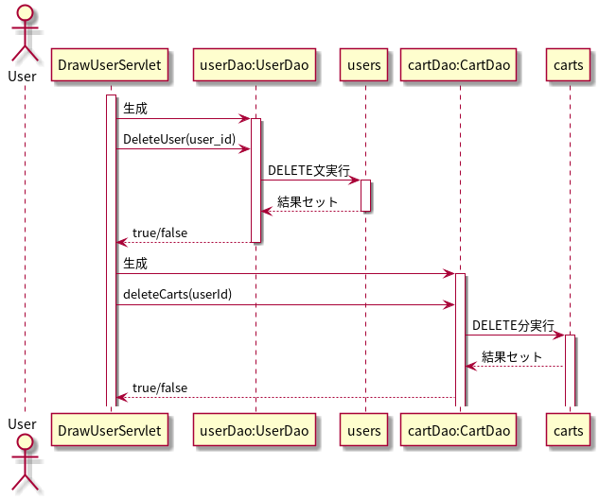
シーケンス図
共通情報 | システム名 | 試供品ショッピングシステム | 作成者 | 帆足 茜
 | 工程名 | シーケンス図 | 作成日付 | 2020-05-25
 | ドキュメント名 | 機能設計書 | バージョン | v1.0
書誌情報 | 書誌名称 |  | 更新者
 | 概要 |  | 更新日付

【 機能ID: F1-2-2 】ユーザー 退会機能

シーケンス図(F1-2-4)
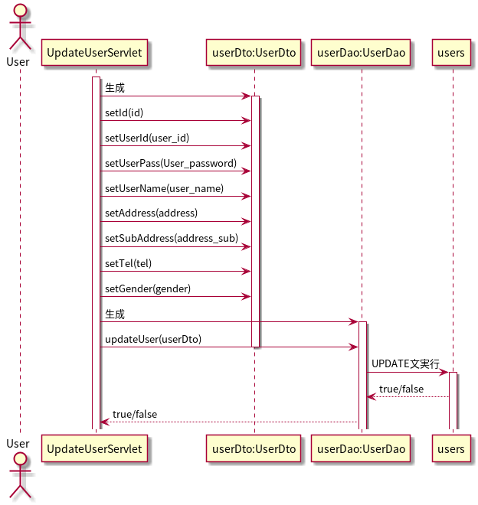
シーケンス図
共通情報 | システム名 | 試供品ショッピングシステム | 作成者 | 帆足 茜
 | 工程名 | シーケンス図 | 作成日付 | 2020-05-25
 | ドキュメント名 | 機能設計書 | バージョン | v1.0
書誌情報 | 書誌名称 |  | 更新者
 | 概要 |  | 更新日付

【 機能ID: F1-2-4 】ユーザー 更新機能

シーケンス図(F1-3)
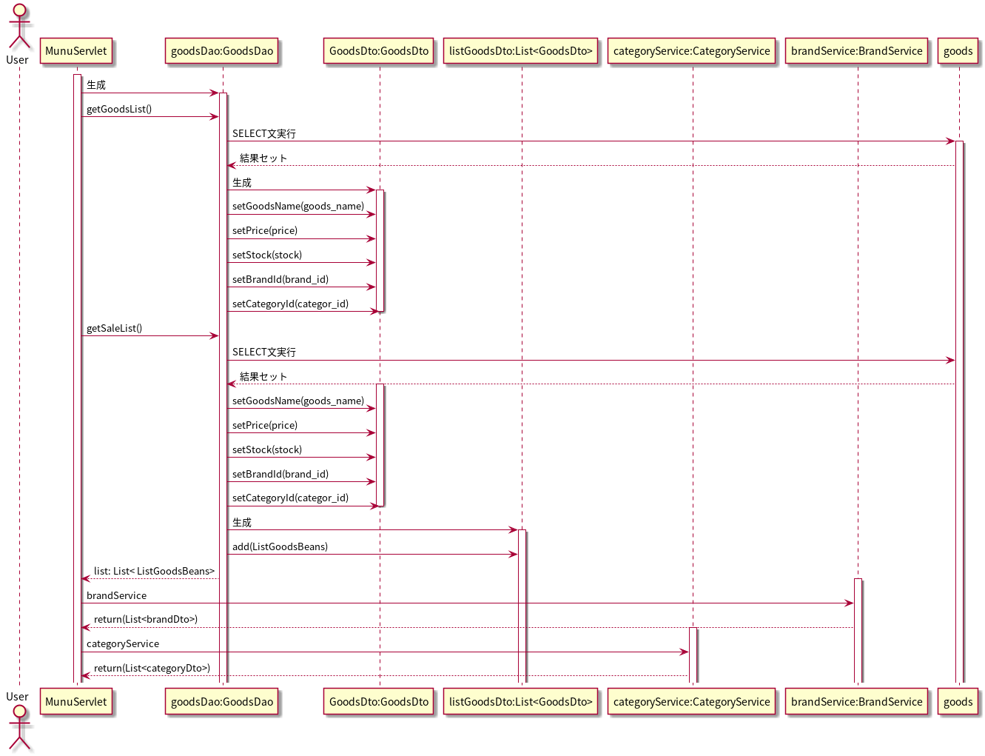
シーケンス図
共通情報 | システム名 | 試供品ショッピングシステム | 作成者 | 帆足 茜
 | 工程名 | シーケンス図 | 作成日付 | 2020-05-25
 | ドキュメント名 | 機能設計書 | バージョン | v1.0
書誌情報 | 書誌名称 |  | 更新者
 | 概要 |  | 更新日付

【 機能ID: F1-3 】メニュー表示機能

シーケンス図(F1-4-1)
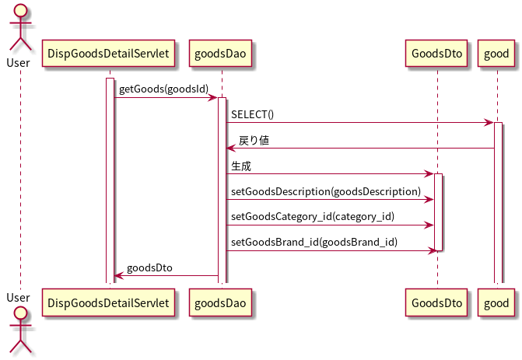
シーケンス図
共通情報 | システム名 | 試供品ショッピングシステム | 作成者 | 帆足 茜
 | 工程名 | シーケンス図 | 作成日付 | 2020-05-25
 | ドキュメント名 | 機能設計書 | バージョン | v1.0
書誌情報 | 書誌名称 |  | 更新者
 | 概要 |  | 更新日付

【 機能ID: F1-4-1 】 商品詳細表示機能

シーケンス図(F1-4-2)
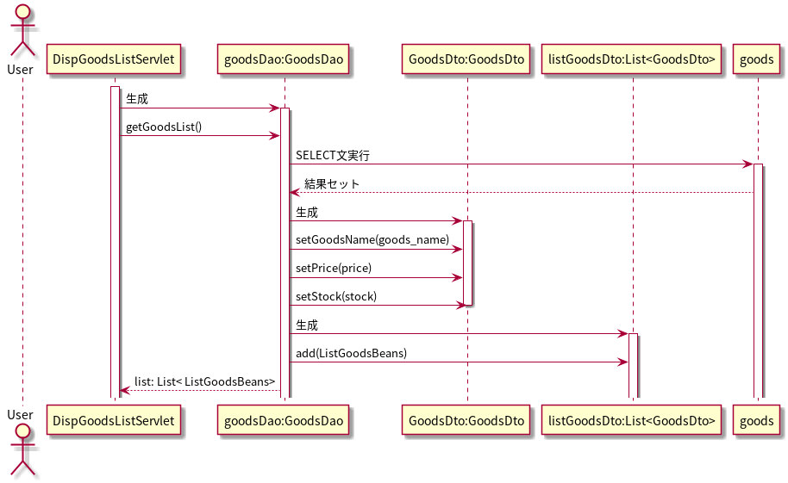
シーケンス図
共通情報 | システム名 | 試供品ショッピングシステム | 作成者 | 帆足 茜
 | 工程名 | シーケンス図 | 作成日付 | 2020-05-25
 | ドキュメント名 | 機能設計書 | バージョン | v1.0
書誌情報 | 書誌名称 |  | 更新者
 | 概要 |  | 更新日付

【 機能ID: F1-4-2 】 商品一覧閲覧機能

シーケンス図(F1-5-1)
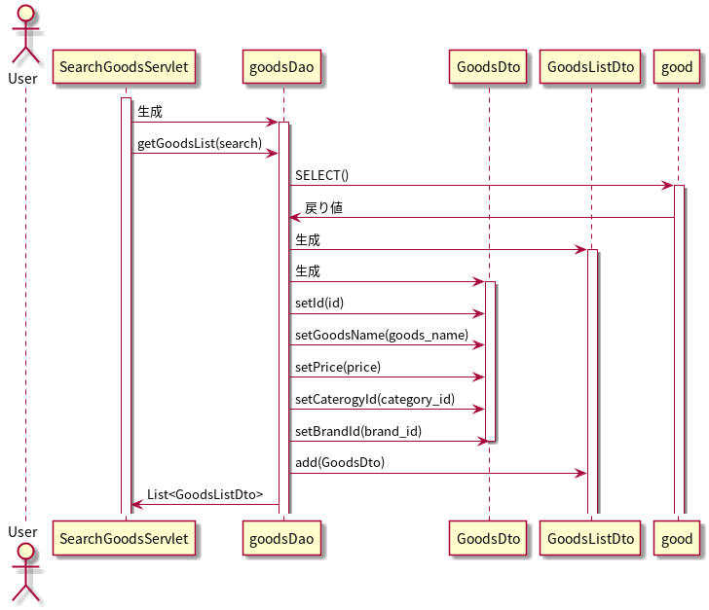
シーケンス図
共通情報 | システム名 | 試供品ショッピングシステム | 作成者 | 帆足 茜
 | 工程名 | シーケンス図 | 作成日付 | 2020-05-25
 | ドキュメント名 | 機能設計書 | バージョン | v1.0
書誌情報 | 書誌名称 |  | 更新者
 | 概要 |  | 更新日付

【 機能ID: F1-5-1 】 商品検索機能

シーケンス図(F1-6-1)
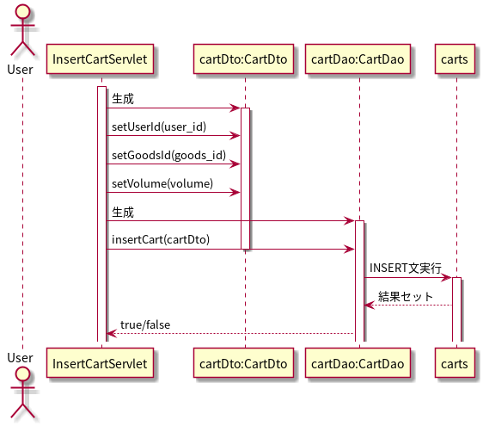
シーケンス図
共通情報 | システム名 | 試供品ショッピングシステム | 作成者 | 帆足 茜
 | 工程名 | シーケンス図 | 作成日付 | 2020-05-25
 | ドキュメント名 | 機能設計書 | バージョン | v1.0
書誌情報 | 書誌名称 |  | 更新者
 | 概要 |  | 更新日付

【 機能ID: F1-6-1 】 カート追加機能

シーケンス図(F1-6-2)
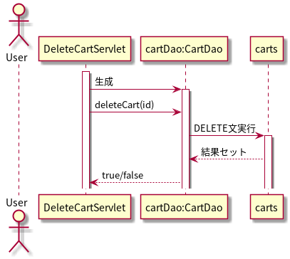
シーケンス図
共通情報 | システム名 | 試供品ショッピングシステム | 作成者 | 帆足 茜
 | 工程名 | シーケンス図 | 作成日付 | 2020-05-25
 | ドキュメント名 | 機能設計書 | バージョン | v1.0
書誌情報 | 書誌名称 |  | 更新者
 | 概要 |  | 更新日付

【 機能ID: F1-6-2 】 カート削除機能

シーケンス図(F1-6-3)
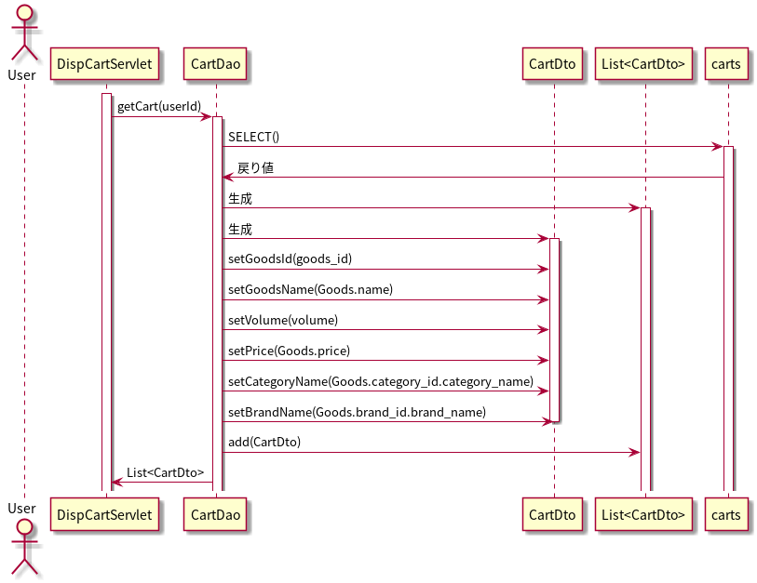
シーケンス図
共通情報 | システム名 | 試供品ショッピングシステム | 作成者 | 帆足 茜
 | 工程名 | シーケンス図 | 作成日付 | 2020-05-25
 | ドキュメント名 | 機能設計書 | バージョン | v1.0
書誌情報 | 書誌名称 |  | 更新者
 | 概要 |  | 更新日付

【 機能ID: F1-6-3 】 カート一覧表示機能

シーケンス図(F1-6-4)
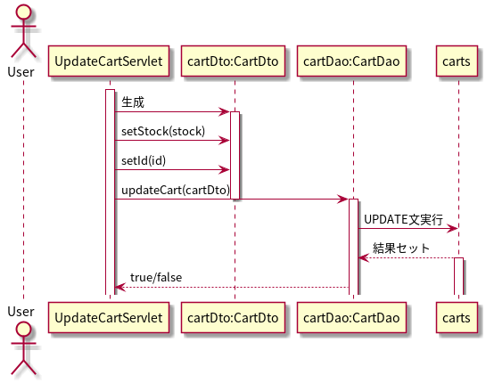
シーケンス図
共通情報 | システム名 | 試供品ショッピングシステム | 作成者 | 帆足 茜
 | 工程名 | シーケンス図 | 作成日付 | 2020-05-25
 | ドキュメント名 | 機能設計書 | バージョン | v1.0
書誌情報 | 書誌名称 |  | 更新者
 | 概要 |  | 更新日付

【 機能ID: F1-6-4 】 カート更新機能

シーケンス図(F1-7-1)
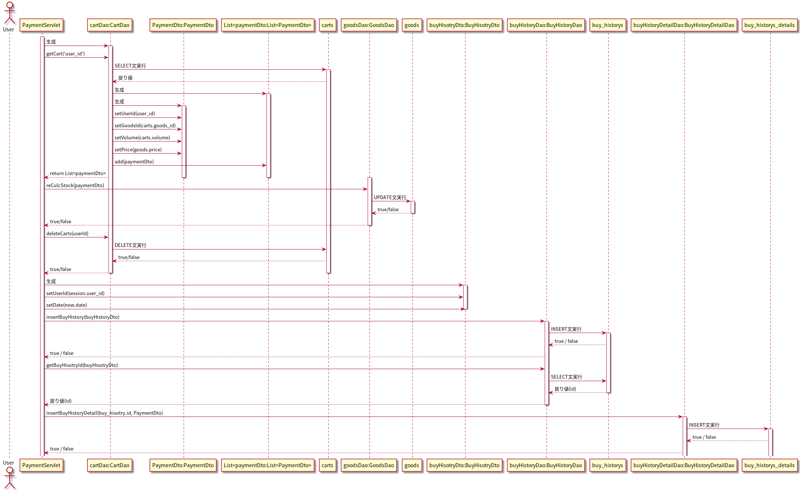
シーケンス図
共通情報 | システム名 | 試供品ショッピングシステム | 作成者 | 帆足 茜
 | 工程名 | シーケンス図 | 作成日付 | 2020-05-25
 | ドキュメント名 | 機能設計書 | バージョン | v1.0
書誌情報 | 書誌名称 |  | 更新者
 | 概要 |  | 更新日付

【 機能ID: F1-7-1 】 決済機能

シーケンス図(F1-8-1)
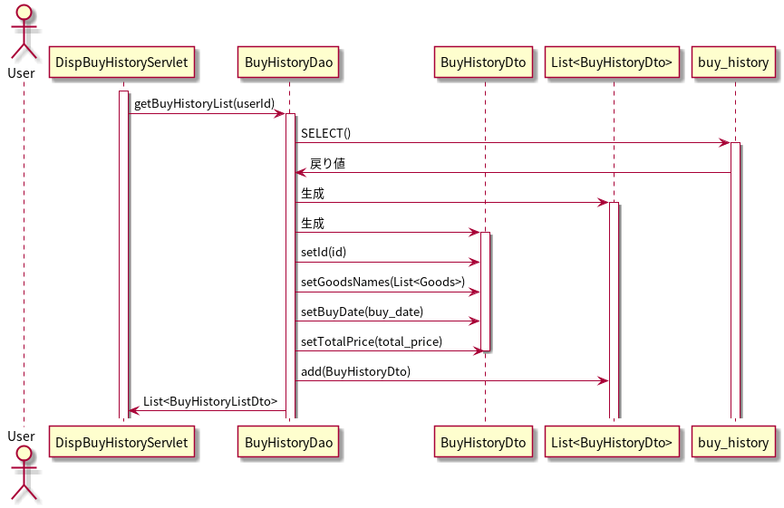
シーケンス図
共通情報 | システム名 | 試供品ショッピングシステム | 作成者 | 帆足 茜
 | 工程名 | シーケンス図 | 作成日付 | 2020-05-25
 | ドキュメント名 | 機能設計書 | バージョン | v1.0
書誌情報 | 書誌名称 |  | 更新者
 | 概要 |  | 更新日付

【 機能ID: F1-8-1 】購入履歴一覧表示機能

シーケンス図(F1-8-2)
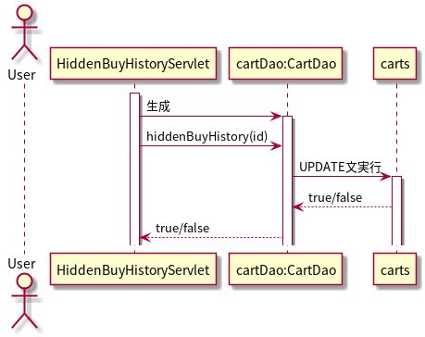
シーケンス図
共通情報 | システム名 | 試供品ショッピングシステム | 作成者 | 帆足 茜
 | 工程名 | シーケンス図 | 作成日付 | 2020-05-25
 | ドキュメント名 | 機能設計書 | バージョン | v1.0
書誌情報 | 書誌名称 |  | 更新者
 | 概要 |  | 更新日付

【 機能ID: F1-8-2 】購入履歴非表示機能

シーケンス図(F2-1-1)
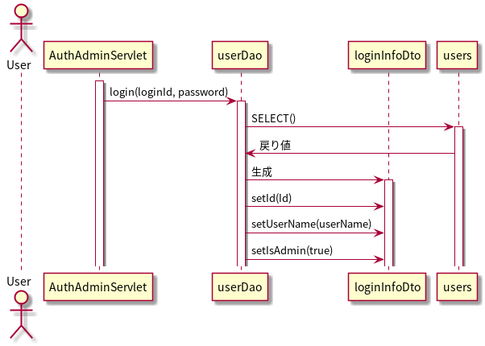
シーケンス図
共通情報 | システム名 | 試供品ショッピングシステム | 作成者 | 帆足 茜
 | 工程名 | シーケンス図 | 作成日付 | 2020-05-25
 | ドキュメント名 | 機能設計書 | バージョン | v1.0
書誌情報 | 書誌名称 |  | 更新者
 | 概要 |  | 更新日付

【 機能ID: F2-1-1 】 ログイン機能

シーケンス図(F2-2-1)
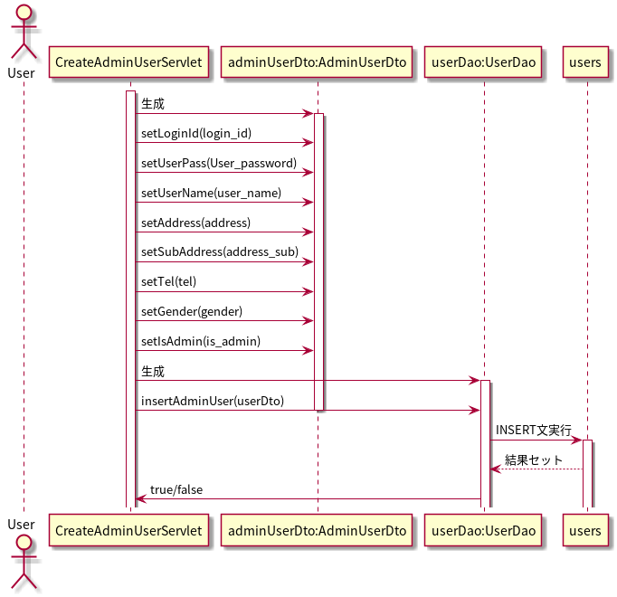
シーケンス図
共通情報 | システム名 | 試供品ショッピングシステム | 作成者 | 帆足 茜
 | 工程名 | シーケンス図 | 作成日付 | 2020-05-25
 | ドキュメント名 | 機能設計書 | バージョン | v1.0
書誌情報 | 書誌名称 |  | 更新者
 | 概要 |  | 更新日付

【 機能ID: F2-2-1 】 管理者ユーザ登録機能

シーケンス図(F2-2-2)
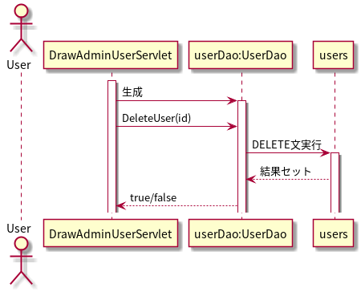
シーケンス図
共通情報 | システム名 | 試供品ショッピングシステム | 作成者 | 帆足 茜
 | 工程名 | シーケンス図 | 作成日付 | 2020-05-25
 | ドキュメント名 | 機能設計書 | バージョン | v1.0
書誌情報 | 書誌名称 |  | 更新者
 | 概要 |  | 更新日付

【 機能ID: F2-2-2 】 管理者退会機能

シーケンス図(F2-2-4)
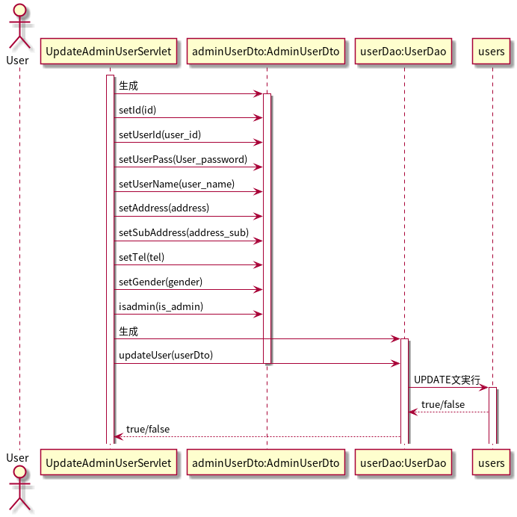
シーケンス図
共通情報 | システム名 | 試供品ショッピングシステム | 作成者 | 帆足 茜
 | 工程名 | シーケンス図 | 作成日付 | 2020-05-25
 | ドキュメント名 | 機能設計書 | バージョン | v1.0
書誌情報 | 書誌名称 |  | 更新者
 | 概要 |  | 更新日付

【 機能ID: F2-2-4 】 管理者更新機能

シーケンス図(F2-3-1)
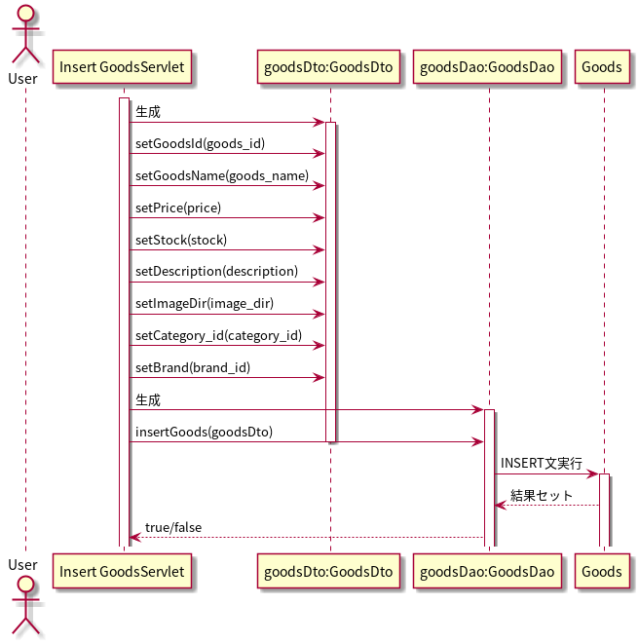
シーケンス図
共通情報 | システム名 | 試供品ショッピングシステム | 作成者 | 帆足 茜
 | 工程名 | シーケンス図 | 作成日付 | 2020-05-25
 | ドキュメント名 | 機能設計書 | バージョン | v1.0
書誌情報 | 書誌名称 |  | 更新者
 | 概要 |  | 更新日付

【 機能ID: F2-3-1 】 商品登録機能

シーケンス図(F2-3-2)
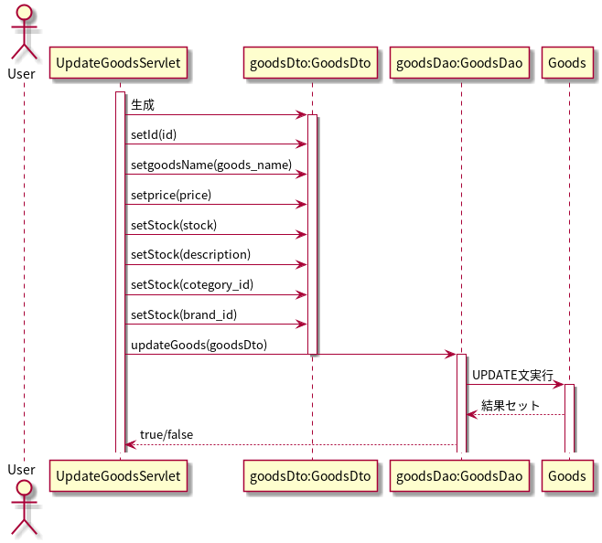
シーケンス図
共通情報 | システム名 | 試供品ショッピングシステム | 作成者 | 帆足 茜
 | 工程名 | シーケンス図 | 作成日付 | 2020-05-25
 | ドキュメント名 | 機能設計書 | バージョン | v1.0
書誌情報 | 書誌名称 |  | 更新者
 | 概要 |  | 更新日付

【 機能ID: F2-4-1 】 商品更新機能

シーケンス図(F2-3-3)
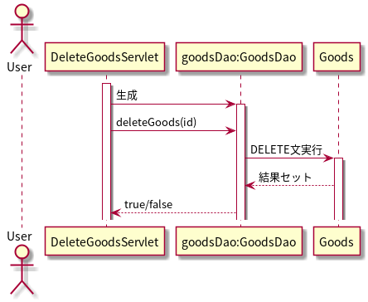
シーケンス図
共通情報 | システム名 | 試供品ショッピングシステム | 作成者 | 帆足 茜
 | 工程名 | シーケンス図 | 作成日付 | 2020-05-25
 | ドキュメント名 | 機能設計書 | バージョン | v1.0
書誌情報 | 書誌名称 |  | 更新者
 | 概要 |  | 更新日付

【 機能ID: F2-5-1 】 商品削除機能

